Lisez moi
Grille d'autodiagnostic des risques climatiques
Bienvenue, Nous sommes heureux de vous compter parmi celles et ceux qui ont fait leurs premiers pas dans la démarche d'adaptation aux changements climatiques. Nous espérons que cet outil vous permettra d'y voir plus clair dans cette démarche et que vous serez mieux outillés pour faire face aux impacts à venir. Bonne exploration dans le monde de l'adaptation ! Henri Gilmant ; Caroline Asselin ; Pascal Geneviève
Objectif de l'outil
Cet outil a été développé afin d'initier les utilisateurs à comprendre les risques posés par les changements climatiques sur leur organisation et de comprendre la démarche d'adaptation pour y faire face. |  |  |  | Onglet | Fonction
Propriété |  |  |  | Lisez moi | Informations sur l'outil, droits et propriétés
La propriété de l'outil revient à CCG qui accorde à Tourisme Laurentides et Living Lab Laurentides une licence non exclusive, perpétuelle, gratuite, non cessible, non révocable d’utilisation et de diffusion de l’outil. Cet outil ne peut être modifié sans l'accord écrit de CCG. |  |  |  | Glossaire | Définitions de mots clés
Droits d'usage |  |  |  | 1. Caractérisation | ÉTAPE 1: Identifier les caractéristiques de votre organisation
L'outil est libre d'utilisation. |  |  |  | 2. Portrait climatique | ÉTAPE 2: Identifier comment le climat va changer dans la zone géographique de votre organisation (Québec uniquement)
Clause de non-responsabilité |  |  |  | 3. Identification des risques | ÉTAPE 3: Identifier et prioriser les risques auxquels votre organisation est exposée
CCG et Living Lab Laurentides ne peuvent être tenus responsable de la mauvaise utilisation, interprétation ou action découlant de l'utilisation de cet outil. |  |  |  | 4. Actions d'adaptation | ÉTAPE4: Identification des actions prioritaires à mettre en place pour traiter les risques.
Limite de l'outil |  |  |  | Pour aller plus loin | Sources d'informations fiable pour améliorer vos connaissances
Cet outil est voué à initier des personnes sur la démarche de résilience climatique. Il ne représente pas le travail nécessaire à l'élaboration d'une démarche d'adaptation conformément à la norme ISO. La qualité de l'analyse dépend de l'expertise de la personne qui la remplit, des données qui y sont renseignées par l'utilisateurs et de l'analyse qui en est faite. De plus, plusieurs étapes clés de la démarche d'adaptation n'apparaissent pas dans cet outil et il ne peut donc pas être considéré comme robuste pour élaborer une réelle stratégie d'adaptation.

Version
Première version | 27-Jun-24
Deuxième version | 21-May-25
Troisième version | 23-Sep-25
Outil co-créé par:
Pour plus d'informations:
CCG | Pascal Geneviève, Directeur Général | CCG | info@ccgclimat.com

Living Lab Laurentides/ Tourisme Laurentides | Caroline Asselin | Living Lab Laurentides | caroline.asselin@laurentides.com

2. Portrait climatique
ÉTAPE 2: Portrait climatique
2. La deuxième étape consiste à recueillir les données nécessaires pour déterminer à quels aléas votre organisation est exposée.

2.1 Dressez la liste des événements climatiques passés ayant affecté votre entreprise. |  | 2.2 Déterminez si vous êtes dans une zone exposée aux événements climatiques* suivants:
 |  | Êtes-vous situé dans une zone à risque d'inondations (cours d'eau ou accumulation de pluie)? | Oui
 |  | Êtes-vous situé dans une zone propice aux feux de forêt? | Non
 |  | Êtes-vous situé dans une zone propice aux glissements de terrain ou à l'érosion? | Je ne sais pas
 |  | Êtes-vous situé dans une zone propice aux tempêtes (tornades, orages violents, etc.? | Je ne sais pas
 |  | Autres: | Précisez
 |  | *Conseil: Votre municipalité ou votre MRC pourraient être une source d'information.

2.3 Identifiez les messages clés des défis et perspectives d'adaptation pour la ou les régions concernées par votre organisation. Récupérez les messages clés à la page 5 du document du Gouvernement du Québec et collez les ci dessous.

Aller sur le site :
Fiches synthèses des défis et perspectives d’adaptation des régions aux changements climatiques | Gouvernement du Québec
Renseigner les messages clés pour la région étudiée :
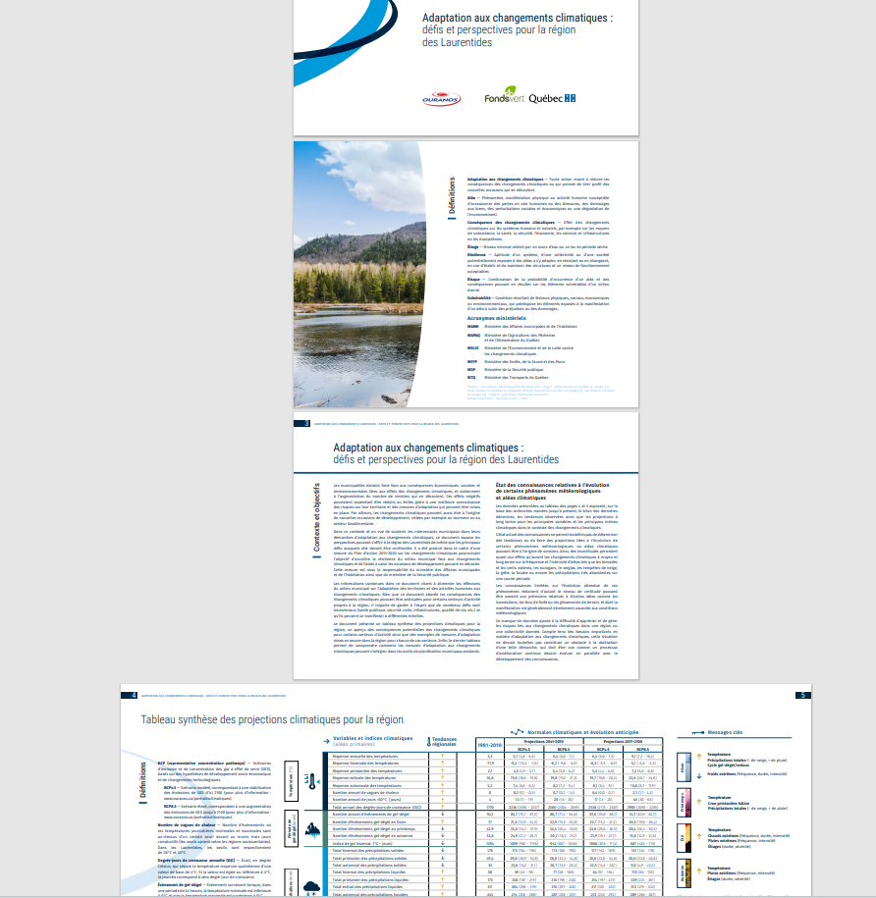

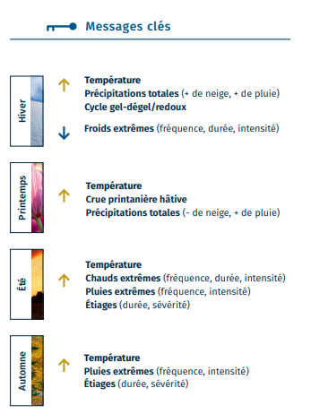

Coller les messages clés ici
📋

2.4 Pour aller plus loin: Consultez les portraits climatiques d'Ouranos. Ces cartes interactives permettent d'obtenir plus de précision sur les différents aléas en fonction de votre position géographique à l'intérieur de la région.

Lien vers les Potraits Climatiques - Ouranos

Notes personnelles
Indicateur | Projections

